Sheet1 (2)
RC40 手工线作业指导书-粘接磁钢系列 (05480/05481/05483/05485/05488/05505/06370/ 06371/06376/06377/06650/06651/07920/07921) |  |  | 文件编号 File Number | 发行日期 Release Date | 版本号 Version | 页次 Page

 |  |  | MP-WI-T-05-1269 | 2025-12-10 | A/2 | 1/1

步骤 Steps | 作业要点 Operating points | 工装/设备 Fixture/Equipment | 图示 Picture
一、热塑封口 | 1.1 每批产品标准重量校准：取样100pcs进行称重，然后设置单个产品重量，按照规定数量称取产品；（注：需去除真空袋重量）（如PIC1）； 1.2 产品长度小于15mm的，将称好的产品直接装入真空袋；大于等于15的产品要摆成整齐一条，用雪梨纸包裹后装入真空袋（如PIC2-PIC4） ；具体数量见“每袋数量对照表”； 1.3 将已装入真空袋的产品放入真空机台面，整齐摆放，开口一端放置塑封机(深色胶带)上（如PIC5）； 1.4 手用力下压真空包装机上盖直至与下方机体吸合; 真空机参数： 真空时间：1s; 封口：1.5-2.5s 封口温度：中温; 1.5 热塑封口结束后，上盖自动打开，检查包装是否封好口，确认后将产品放置指定区域（如PIC6）； | 真空袋 (150X100X0.08) XT-400D抽真空机 电子称 雪梨纸 (250X200X0.03) |  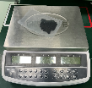 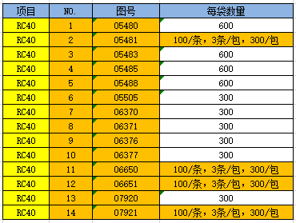

PIC1
PIC2
PIC3
PIC4
PIC5
PIC6
每袋数量对照表
控制点 | 1.工作需戴手指套（每2H更换一次，发现破损立马更换）；2.数量要正确，尾数以实际为准；3.从操作平台掉落的产品要隔离报废，不可回收利用；
密
未经许可严禁
拷贝与外传
受 A 控
分发号No:
安全防护

编制：高威 审核： 会签（品质： 制造： ） 批准：

版本 | 描述 |  |  |  |  | 日期
A/0 | initial relaease |  |  |  |  | 20250310
A/1 | 增加图号06650/06651/06663 |  |  |  |  | 20250625
A/2 | 客户更新图纸，图号有更新 |  |  |  |  | 20251210

